关系图
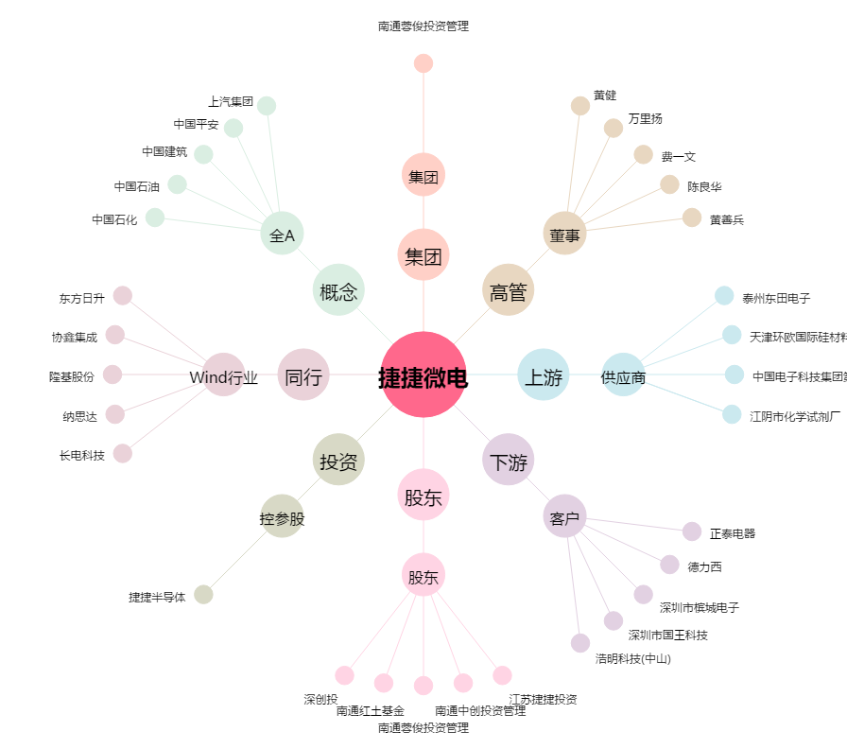
捷捷微电[300623.SZ] - 关系概览图

